그래프
VECM |  | LSTM | VECM-LSTM

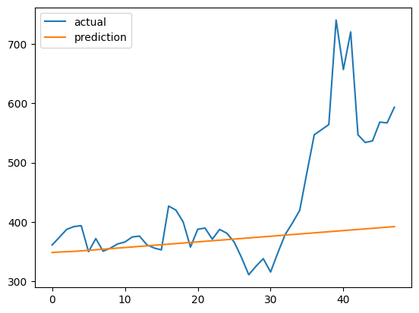
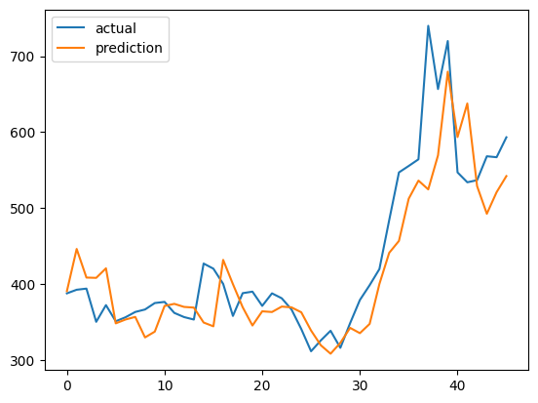
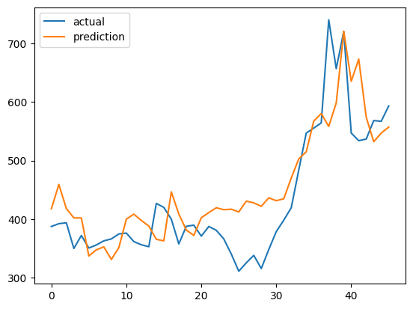


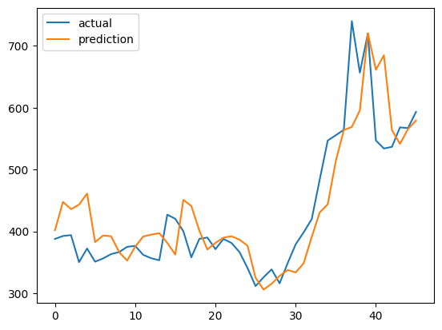
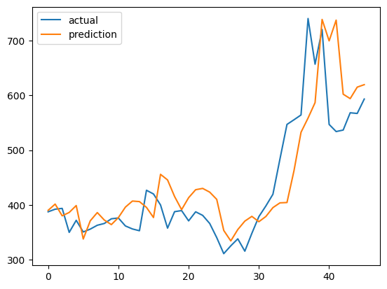


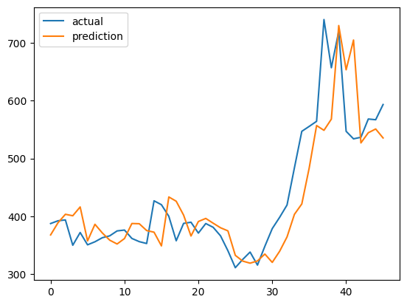
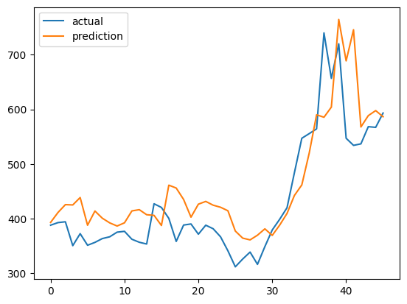

VECM이 생각보다 높은 이유, 장기적인 추세가 바뀌는 지점에서는 VECM이 예측력이 많이 낮아짐
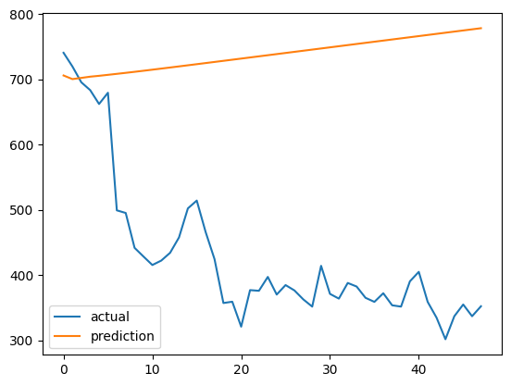

 | train : '1997-01':'2012-12', test : '2013-01':'2016-12'
 | VECM | MAPE : 82.231

